Колпаки (7)
Рекомендованные розничные цены на колпаки на дымоходные трубы и вентиляционные шахты |  |  |  |  |  |  |  |  | Назад в СОДЕРЖАНИЕ
 |  |  |  |  |  |  |  |  |  |  | Таблица № 7.

№ | Наименование изделия | Компл. | Ед. изм. | Рекомендуемые розничные цены, Руб./Ед. изм. с НДС
 |  |  |  | При ширине трубы ≤ 0,85 м |  |  |  | При ширине трубы > 0,85 м
 |  |  |  | ЛЕВАЯ |  |  |  | ПРАВАЯ
 |  |  |  | RR32, Ral8017, RR20, RR29, Ral6005, RR23, RR11 | Медь, 0.6 мм | Цинк-Титан, 0.7 мм | Оцинковка, 0,5 мм | RR32, Ral8017, RR20, RR29, Ral6005, RR23 | Медь, 0.6 мм | Цинк-Титан, 0.7 мм | Оцинковка, 0,5 мм
1 | Колпак К-1 (фигурный) | комп. | м² | 19405 | 54115 | 47549 | 13993 | 20793 | 59714 | 52466 | 14992
 |  | б/фарт. | м² | 18021 | 41801 | 36730 | 12995 | 19405 | 55606 | 48862 | 13993
2 | Колпак К-2 (универсальный) | комп. | м² | 21346 | 59529 | 52305 | 15392 | 22873 | 65684 | 57712 | 16492
 |  | б/фарт. | м² | 19822 | 45978 | 40399 | 14293 | 21346 | 61167 | 53747 | 15392
3 | Колпак К-3 (стандартный) | комп. | м² | 18021 | 52250 | 45911 | 12995 | 19405 | 57845 | 50830 | 13993
 |  | б/фарт. | м² | 16636 | 39934 | 35090 | 11995 | 18021 | 53742 | 47221 | 12995
4 | Колпак К-4 (аэрационный) | комп. | м² | 19405 | 54116 | 47549 | 13993 | 20793 | 59714 | 52466 | 14992
 |  | б/фарт. | м² | 18021 | 41801 | 36730 | 12995 | 19405 | 55606 | 42135 | 13993
5 | Колпак "Гранд" | комп. | м² | 138596 | 335867 | 295114 | 99927 | -- | -- | -- | --
6 | Сборка фартуков под колпак |  | шт. | 3908

 | Полимерные покрытия колпаков следующие:
№ | Наименование изделия | Коричневый RR32 | Темно-Коричневый Ral8017 | Темно-Серый RR23 | Белый RR20 | Красно-Коричневый RR29 | Зеленый Ral6005 | Темно-Зеленый RR11
1 | Колпак К-1 (фигурный) | PURAL, PURAL MATT |  |  | PURAL
2 | Колпак К-2 (универсальный) | PE, PURAL, PURAL MATT |  |  | PE, PURAL | PURAL
3 | Колпак К-3 (стандартный)
4 | Колпак К-4 (аэрационный)
5 | Колпак "Гранд" | PURAL

Примечания: 1) При увеличении "зазора в свету" между трубой и колпаком (развертки кронштейна) на каждый 1см (не более чем на 10см) цена колпака увеличивается: для К-1 - на 3,0 % для К-2, К-3, К-4 - на 1,5 % 2) При любом другом изменении колпаков К-1, К-2, К-3, К-4 (нестандартная комплектация, изменение конфигурации фартука или колпака) цену в течение недели формирует Поставщик (ориентировочно цена увеличивается на 50%), срок изготовления – уточняется дополнительно. 3) В случае заказа колпака (К-1, К-2, К-3,К-4, "Гранд") на трубу, либо вентиляционную шахту площадью менее 0,5 м² применяются повышающие коэффициенты в таблице ниже:

 | Коэффициент k для колпаков К-1, К-2, К-3, К-4 |  | Коэффициент k для колпака "Гранд"
 | S сечения трубы | Коэф-т, k | S сечения трубы | Коэф-т, k
 | 0,4 м² ≤ S < 0,5 м² | 1.3 | 0,5 м² ≤ S < 0,6 м² | 1.2
 | 0,3 м² ≤ S < 0,4 м² | 1.4 | 0,4 м² ≤ S < 0,5 м² | 1.4
 | 0,2 м² ≤ S < 0,3 м² | 1.5 | 0,3 м² ≤ S < 0,4 м² | 1.5
 | 0,1 м² ≤ S < 0,2 м² | 1.6 | 0,2 м² ≤ S < 0,3 м² | 1.9
 | 0,0 м² ≤ S < 0,1 м² | 2.5 | 0,1 м² ≤ S < 0,2 м² | 2.8

4) Ограничения по размеру трубы:
 | К-1 |  | К-2, К-3, К-4 |  |  | ГРАНД
 | Минимальная, мм | Максимальная, мм | Минимальная, мм |  | Максимальная, мм | Минимальная, мм |  | Максимальная, мм
Ширина, мм | 350 | 1300 | 350 |  | 1240 | 300 |  | 850
Длина, мм | 380 | Без ограничения (соединение заклепками) | 350 |  | 3900 | 300 |  | 3800

 |  |  |  |  |  | АЛГОРИТМ РАСЧЕТА СТОИМОСТИ КОЛПАКА

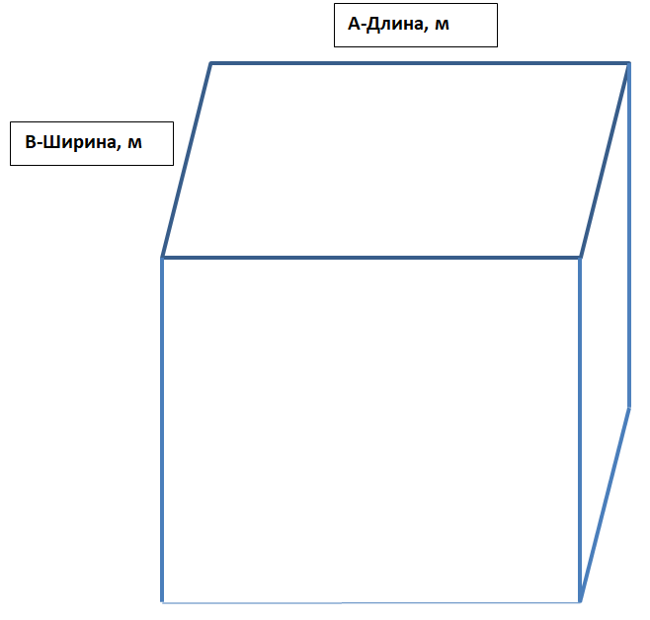
 |  |  |  |  |  | 1. Для определения стоимости колпака необходимо знать габаритные размеры посадочного места колпака на верх трубы (шахты).

 |  |  |  |  |  | 2. Определяется Длина (м) - А и Ширина (м)-В трубы (шахты):

 |  |  |  |  |  | А=… м
 |  |  |  |  |  | В=… м

 |  |  |  |  |  | 3. Определяем площадь сечения трубы (шахты):

 |  |  |  |  |  | S=A x B (кв.м.)

 |  |  |  |  |  | 4. Полученную площадь умножаем на стоимость необходимого Колпака из таблицы выше: в КОМПЛЕКТЕ или БЕЗ ФАРТУКОВ.

 |  |  |  |  |  | ВАЖНО! Если Ширина трубы больше 0.85 м, то стоимость Колпака из таблице выше используем из ПРАВОЙ части (зеленый цвет). Если Ширина меньше или равно 0.85 м, то используем из ЛЕВОЙ части (розовый цвет).

 |  |  |  |  |  | 5. Получаем предварительную РОЗНИЧНУЮ стоимость колпака (без сборки).

 | 6. Если Площадь сечения трубы меньше чем 0.5 кв.м., то предварительная стоимость Колпака 1-4 умножаемся на повышающий коэффициент от 1.3 до 2.5. Получаем ФИНАЛЬНУЮ стоимость Колпака (без сборки).

 | Если Площадь сечения трубы меньше чем 0.6 кв.м., то предварительная стоимость Колпака ГРАНД умножаемся на повышающий коэффициент от 1.2 до 2.8. Получаем ФИНАЛЬНУЮ стоимость Колпака (без сборки).

 | 7. Если необходима СБОРКА, то к ФИНАЛЬНОЙ РОЗНИЧНОЙ стоимости Колпака прибавляем стоимость СБОРКИ. Получаем ОБЩУЮ стоимость Колпака по Розничной стоимости.

 | 8. Чтобы определить стоимость Колпака по ДИЛЕРСКОЙ цене используем СКИДКУ.

1 | Колпак К-1 (фигурный)
 | Колпак К-2 (универсальный)
 | Колпак К-3 (стандартный)
 | Колпак К-4 (аэрационный)
 | Колпак "Гранд"
2 | В КОМПЛЕКТЕ |  | TRUE | БЫСТРОЕ ОПРЕДЕЛЕНИЕ СТОИМОСТИ КОЛПАКА
3 | А (Длина),м | 1.000
 | В (Ширина),м | 1.000 |  | 1. Выбираем ТИП Колпака.
4 | RR32, Ral8017, RR20, RR29, Ral6005, RR23, RR11 |  |  | 2. Ставим галочку, если нужен Колпак в Комплекте. Если нужен Колпак БЕЗ ФАРТУКОВ, то галочку не ставим.
 | Медь, 0.6 мм |  |  | 3. Указываем Длину-А (м) и Ширину-В (м). ВАЖНО! Знак разделителя - запятая. Указывая размеры, необходимо помнить про ограничения по размеру трубы (см. выше Примечания п.4)
 | Цинк-Титан, 0.7 мм |  |  | 4. Выбираем какого цвета или из какого металла нужен Колпак.
 | Оцинковка, 0,5 мм |  |  | 5. Указываем СБОРКУ, если Колпак нужен в собранном виде.
5 | СБОРКА |  | FALSE | 6. Определяется РОЗНИЧНАЯ стоимость.
6 | Итого РОЗНИЦА | 20,793.00 |  | 7. Указывается Ваша действующая Дилерская СКИДКА на Колпаки.
7 | Ваша СКИДКА,% | 0.00% |  | 8. Определяется ДИЛЕРСКАЯ стоимость для Вас!
8 | Итого ДИЛЕРСКАЯ | 20,793.00 |  | УДАЧНЫХ ПРОДАЖ!!!

 | ВАЖНО! Данный расчет не является основанием для оплаты. Основанием для оплаты является счет.

